2020_02_data
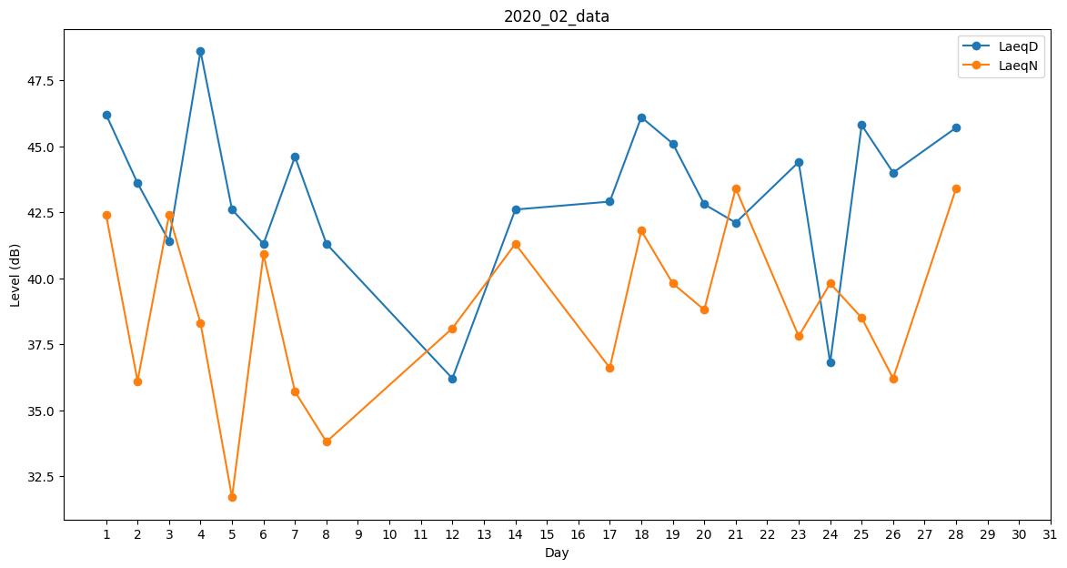
Day | LaeqD | LaeqN
1 | 46.2 | 42.4
2 | 43.6 | 36.1
3 | 41.4 | 42.4
4 | 48.6 | 38.3
5 | 42.6 | 31.7
6 | 41.3 | 40.9
7 | 44.6 | 35.7
8 | 41.3 | 33.8
9 | 40.6 | 0
10 | 0 | 39.9
11 | 47.9 | 0
12 | 36.2 | 38.1
13 | 44.9 | 0
14 | 42.6 | 41.3
15 | 38.3 | 0
16 | 0 | 0
17 | 42.9 | 36.6
18 | 46.1 | 41.8
19 | 45.1 | 39.8
20 | 42.8 | 38.8
21 | 42.1 | 43.4
22 | 0 | 0
23 | 44.4 | 37.8
24 | 36.8 | 39.8
25 | 45.8 | 38.5
26 | 44 | 36.2
27 | 45.3 | 0
28 | 45.7 | 43.4
29 | 0 | 0

